OB-tillägg
TILLFÄLLIG MANUELL MALL – OB-TILLÄGG
OB-tillägg
Namn:
Personnummer:
 |  |  |  |  |  | Hjälptext från Primula
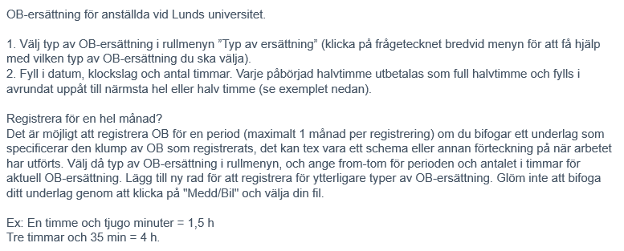
 | OB vardag kväll | OB vardag natt | OB helg dag/kväll | OB helg natt | OB storhelg
Datum from
Tid from
Datum tom
Tid tom
Antal timmar
Övrig information
Datum from
Tid from
Datum tom
Tid tom
Antal timmar
Övrig information
Datum from
Tid from
Datum tom
Tid tom
Antal timmar
Övrig information
Datum from
Tid from
Datum tom
Tid tom
Antal timmar
Övrig information
Datum from
Tid from
Datum tom
Tid tom
Antal timmar
Övrig information
Datum from
Tid from
Datum tom
Tid tom
Antal timmar
Övrig information
Datum from
Tid from
Datum tom
Tid tom
Antal timmar
Övrig information

